CT04
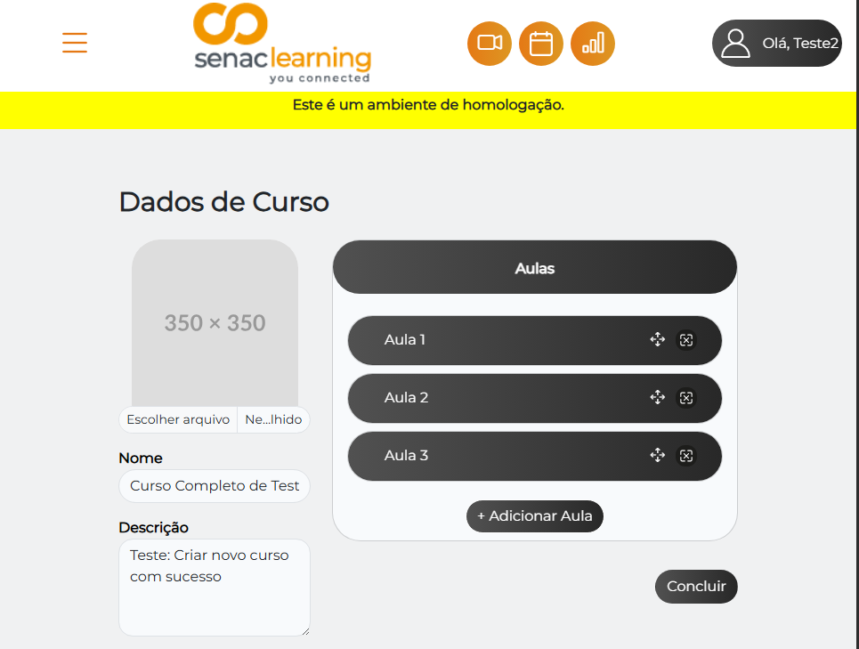

CT05
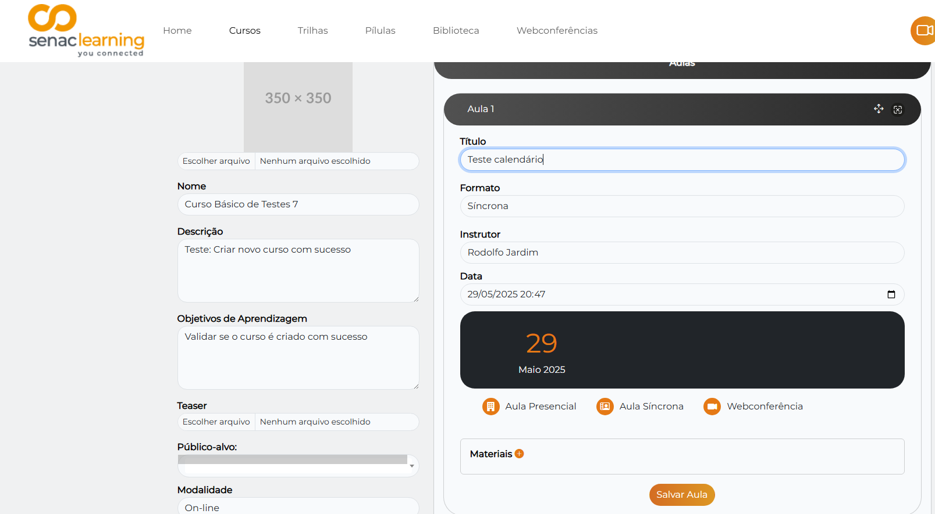
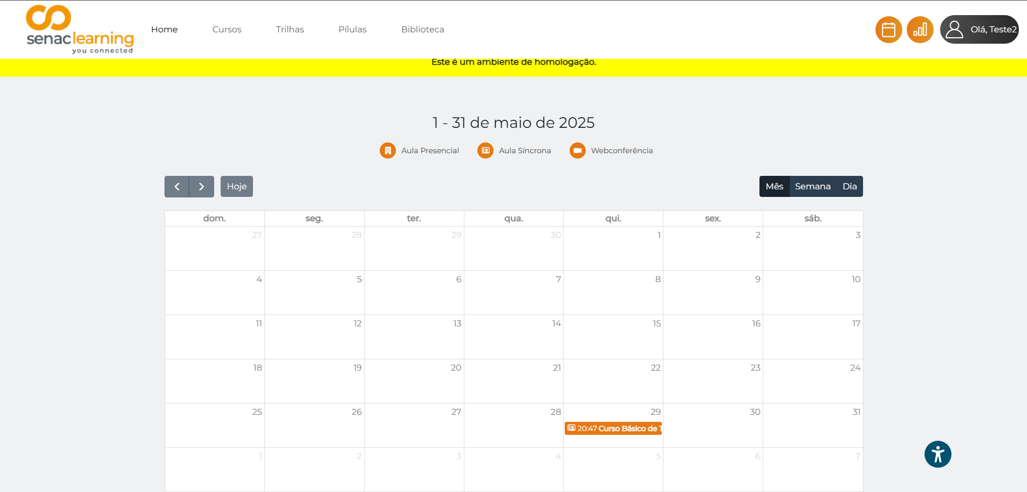

CT06 - BUG Report
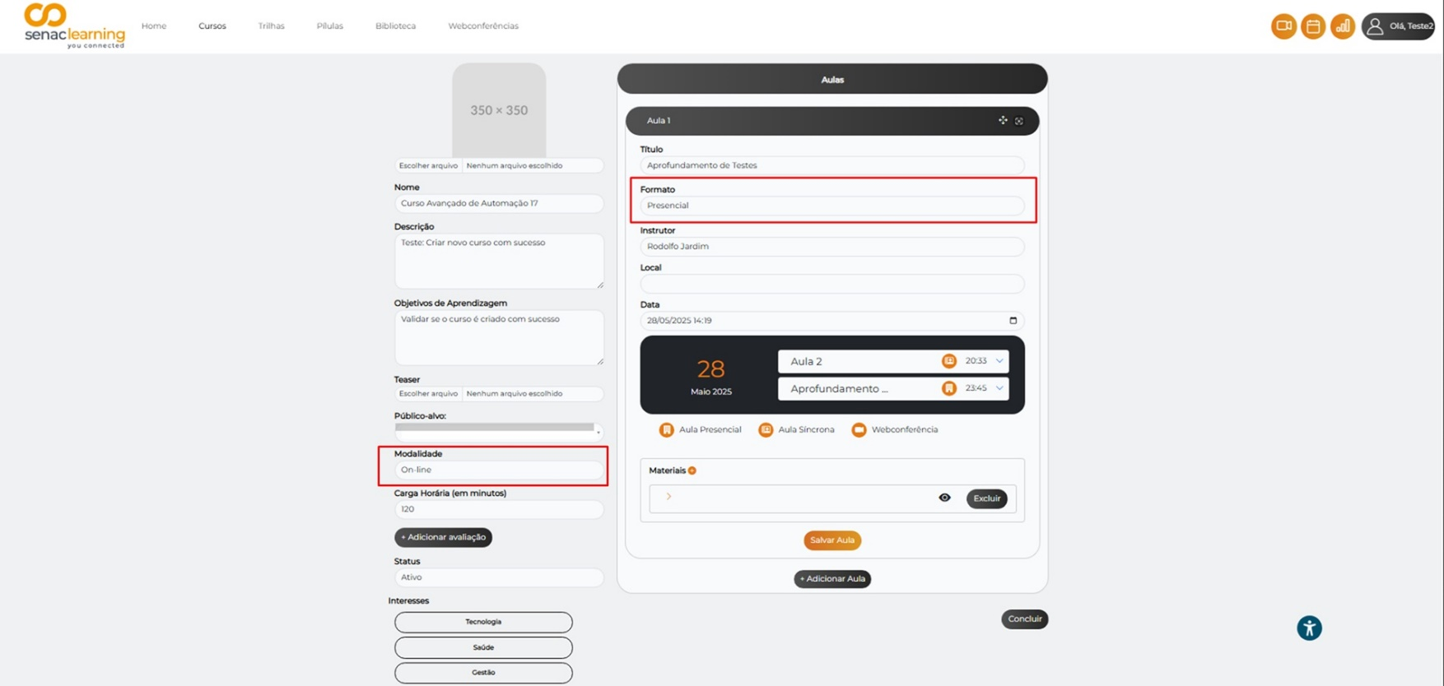
BUG Report

Título: Modal da aula não é atualizado ao alternar modalidade do curso
Severidade: Alta

Descrição:
Ao alterar a modalidade de um curso de "online" para "presencial" e depois retornar para "online", o modal de edição da aula permanece com o modelo da modalidade anterior (presencial). Isso impede o preenchimento adequado e pode causar inconsistência de dados conforme a modalidade do curso.

Passos para Reproduzir:
1. Logar como admin
2 Acessar o módulo de cursos
3. Editar um curso existente com modalidade "online"
4. Alterar a modalidade para "presencial"
5.Abrir uma aula existente e verificar o formato (está como presencial)
6. Alterar a modalidade do curso novamente para "online"
7. Verificar a mesma aula

Resultado Atual:
Modal permanece no modelo de aula presencial, mesmo após a modalidade do curso ter sido alterada para online.

Resultado Esperado:
Modal deve ser atualizado para refletir a modalidade online, conforme a alteração feita no curso.

Evidências:

